Arduino Mega
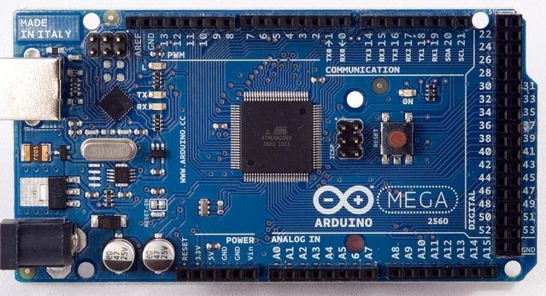

 |  |  |  | 5V
 |  |  |  | Reset
 |  |  |  | 3,3V
 |  |  |  | 5V
 |  |  |  | GND
 |  | VR | F3 | GND
 |  | VR | F3 | Vin
16 | Mini RX (9)
17 | Mini TX(8)
18 | Nano 9
19 | Nano 8
50 | TX->VR
51 | RX<-VR

Botões
Pino
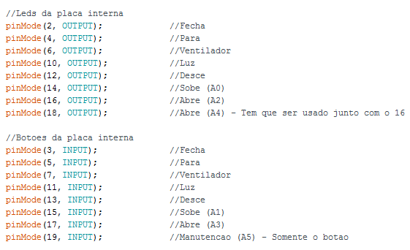

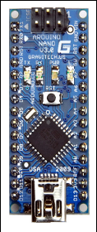

1 | 2 | 3 | 4 | 5 | 6 | 7 | 8 | 9 | 10 | 11 | 12 | 13 | 14 | 15 | 16 | 17 | 18 | 19 | 20 | Pente
+ | - | RX | TX | manutencao |  | abre |  | sobe |  | desce |  | iluminação |  | ventilador |  | parar |  | fechar |  | Função
 |  |  |  | bt | led | bt | led | bt | led | bt | led | bt | led | bt | led | bt | led | bt | led | I/O
5V | GND | 8 | 9 | A5 | A4 | A3 | A2 | A1 | A0 | 13 | 12 | 11 | 10 | 7 | 6 | 5 | 4 | 3 | 2 | Pinagem

